入力用
太陽光発電等による売電所得の計算 |  |  |  |  |  |  |  |  |  |  |  |  |  |  |  | 氏名

Ⓐ 収入（売電収入）について
毎月電力会社から届く「太陽光等受給電力量のお知らせ」を確認し、下記の数値を転記してください。 電力会社から支払われた金額（電気を売った金額）の合計金額等を計算します。
毎月大切に保管しておいてください
 | 令和
 |  |  | 年

太陽光等受給電力量のお知らせ
 | 月 |  | 売電収入 (円) |  |  | 売電量 (kwh) |  |  | 総発電量 (kwh)
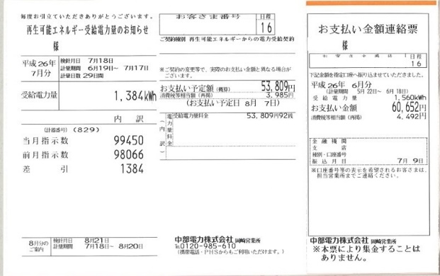
 | 1月
 | 2月
 | 3月
 | 4月
 | 5月
 | 6月
 | 7月
 | 8月
 | 9月
ご家庭に設置されている太陽光発電メーターの記録を確認してください。（自家消費分の経費を除くために必要な数値です。）
メーター記録
 | 10月
 | 11月
 | 12月
 | 合計 |  | 0 |  |  | 0 |  |  | 0
 |  |  |  |  |  | ④ 売電量 |  |  | ⑤ 総発電量
売電収入は、収入のあった月で計算します。（検針日ではなく、支払い予定日の月分として計算してください。）
 | Ⓐ 収入 |  | 0 |  |  | 円

Ⓑ 経費について
太陽光発電設置費用から補助金を差引いた額を17年間(減価償却率5.9%)に分けて経費とします。但し、自家消費分の経費を差し引く必要があるため、売電量と総発電量の割合で対象となる経費を算出します。

 |  | ①設置費用 |  |  | ②補助金 |  |  |  |  |  |  |  | ③修繕費等 |  |  |  | ④ 売電量 |  |  | ⑤ 総発電量
 |  |  |  | - |  |  |  |  | × | 0.059 |  | ＋ |  |  | × |  | 0 |  | ÷ | 0

設置費以外にも③修繕費等の維持管理費がある場合は、経費に算入することができます。（領収書が必要です）
 |  |  |  |  |  |  |  |  |  |  |  |  |  |  |  |  |  | Ⓑ経費 |  | #DIV/0! | 円

Ⓒ 売電所得について

 | Ⓐ収入 |  | 0 |  |  |  | 円 | - | Ⓑ経費 |  | #DIV/0! |  |  | 円 | = |  | Ⓒ売電所得 |  | #DIV/0! |  | 円

 | 上記Ⓐ～Ⓒの金額を市県民税申告書又は確定申告書に転記してください。

